상품제안서
핸디가든 코스모스 / 과꽃 / 강낭콩 | 상품코드: S13143

 |  |  |  |  |  |  | 02-713-8555 | www.synergygift.co.kr
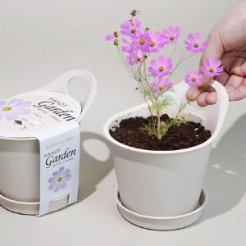 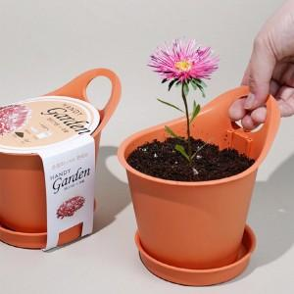 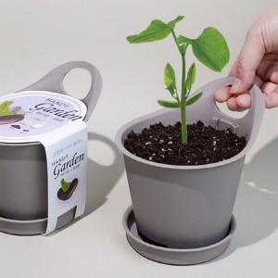

【상세/제작정보】

【인쇄/포장옵션】 | 스티커, 띠지인쇄 / 비규격미포장

【공급단가】 | 수량 | 500~ | 1,000~ | 3,000~ | 5,000~ | 10,000~
*VAT별도 | 코스모스 | 2,170원 | 2,090원 | 2,010원 | 1,930원 | 1,880원
 | 과꽃 | 2,170원 | 2,090원 | 2,010원 | 1,930원 | 1,880원
 | 강낭콩 | 2,170원 | 2,090원 | 2,010원 | 1,930원 | 1,880원

【상품 URL】 | https://www.synergygift.co.kr:443/src/goods_detail.php?gdno=13060

